Phụ lục V
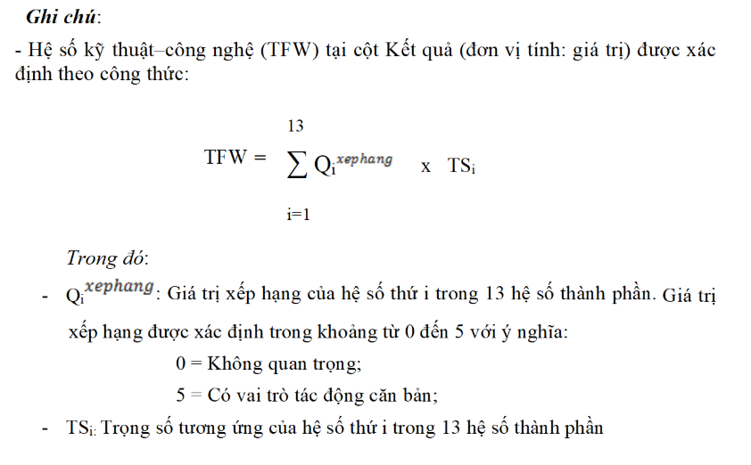
BẢNG TÍNH TOÁN HỆ SỐ PHỨC TẠP KỸ THUẬT-CÔNG NGHỆ
Tên phần mềm: Quản lý sinh viên

TT | Các hệ số | Trọng số | Giá trị xếp hạng | Kết quả | Ghi chú
I | Hệ số KT - CN(TFW) |  |  | 39
1 | Hệ thống phân tán | 2 | 2 | 4
2 | Tính chất đáp ứng tức thời hoặc yêu cầu đảm bảo thông lượng | 1 | 5 | 5
3 | Hiệu quả sử dụng trực tuyến | 1 | 5 | 5
4 | Độ phức tạp của xử lý bên trong | 1 | 2 | 2
5 | Mã nguồn phải tái sử dụng được | 1 | 2 | 2
6 | Dễ cài đặt | 0.5 | 5 | 2.5
7 | Dễ sử dụng | 0.5 | 5 | 2.5
8 | Khả năng chuyển đổi | 2 | 3 | 6
9 | Khả năng dễ thay đổi | 1 | 4 | 4
10 | Sử dụng đồng thời | 1 | 4 | 4
11 | Có các tính năng bảo mật đặc biệt | 1 | 0 | 0
12 | Cung cấp truy nhập trực tiếp tới các phần mềm của các hãng thứ ba | 1 | 0 | 0
13 | Yêu cầu phương tiện đào tạo đặc biệt cho người sử dụng | 1 | 2 | 2
II | Hệ số phức tạp về KT-CN (TCF)

Phụ lục VI
BẢNG TÍNH TOÁN HỆ SỐ TÁC ĐỘNG MÔI TRƯỜNG VÀ NHÓM LÀM VIỆC, HỆ SỐ PHỨC TẠP VỀ MÔI TRƯỜNG
Tên phần mềm: Quản lý sinh viên

 | I.Dự kiến trình độ và kinh nghiệm cần có của nhân công lao động
 | TT | Kỹ năng | Điểm đánh giá
 | 1 | Kỹ năng lập trình
 |  | HTML | 5
 |  | PHP/MySQL | 5
 |  | C# | 5
 |  | Javascript | 5
 |  | …
 | 2 | Kiến thức về phần mềm
 |  | Flash
 |  | Illustrator | 4
 |  | Photoshop | 3
 |  | Firework
 |  | SQL server | 5
 |  | Oracle | 4
 |  | IIS
 |  | Frontpage
 |  | MS Word | 3
 |  | MS Excel | 3
 |  | Open Office
 |  | MS Access
 |  | Visio
 |  | MS Project | 5
 |  | LAN
 |  | WAN
 |  | Internet | 3
 |  | Intranet
 |  | …
 | 3 | Hiểu biết về qui trình và kinh nghiệm thực tế (ghi rõ loại)
 |  | Có áp dụng qui trình phát triển phần mềm theo mẫu RUP và có hiểu biết về RUP hoặc quy trình phát triển phần mềm tương đương | 3
 |  | Có kinh nghiệm về ứng dụng tương tự | 3
 |  | Có kinh nghiệm về hướng đối tượng | 5
 |  | Có khả năng lãnh đạo Nhóm | 5
 |  | Có tính cách năng động | 5
 | 4 | Loại khác (ghi rõ loại)

 | II. Tính toán hệ số tác động môi trường và nhóm làm việc, hệ số phức tạp về môi trường, xác định độ ổn định kinh nghiệm và nội suy thời gian lao động (P)
 | TT | Các hệ số tác động môi trường | Trọng số | Giá trị xếp hạng | Kết quả | Độ ổn định
 | I | Hệ số tác động môi trường và nhóm làm việc (EFW) |  |  | 17.5
 |  | Đánh giá cho từng thành viên
 | 1 | Có áp dụng qui trình phát triển phần mềm theo mẫu RUP và có hiểu biết về RUP hoặc quy trình phát triển phần mềm tương đương | 1.5 | 3 | 4.5 | 1
 | 2 | Có kinh nghiệm về ứng dụng tương tự | 0.5 | 3 | 1.5 | 0.1
 | 3 | Có kinh nghiệm về hướng đối tượng | 1 | 3 | 3 | 0.6
 | 4 | Có khả năng lãnh đạo Nhóm | 0.5 | 3 | 1.5 | 0.1
 | 5 | Tính chất năng động | 1 | 3 | 3 | 0.6
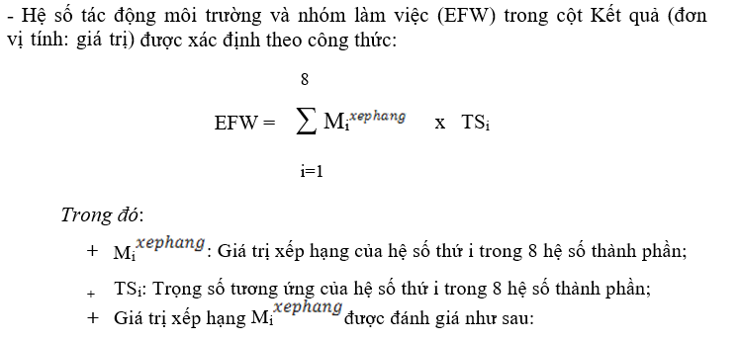
 |  | Đánh giá chung cho Dự án |  |  | 0
 | 6 | Độ ổn định của các yêu cầu | 2 | 5 | 10 | 1
 | 7 | Sử dụng các nhân viên làm bán thời gian | -1 | 3 | -3 | 0
 | 8 | Dùng ngôn ngữ lập trình loại khó | -1 | 3 | -3 | 0
 | II | Hệ số phức tạp về môi trường (EF) |  |  | 0.875
 | II | Độ ổn định kinh nghiệm (ES) |  |  |  | 3.4
 | IV | Nội suy thời gian lao động (P) |  |  | 20

 |  |  |  |  |  |  | Thứ tự các hệ số tác động môi trường (i) | Giá trị xếp hạng
 |  |  |  |  |  |  |  | (Từ 0 đến 5)
 |  |  |  |  |  |  | Đánh giá cho từng thành viên
 |  |  |  |  |  |  | 1 | 0 = Không có kinh nghiệm
 |  |  |  |  |  |  |  | 3 = Trung bình
 |  |  |  |  |  |  |  | 5 = Trình độ chuyên gia
 |  |  |  |  |  |  | 2 | 0 = Không có kinh nghiệm
 |  |  |  |  |  |  |  | 3 = Trung bình
 |  |  |  |  |  |  |  | 5 = Trình độ chuyên gia
 |  |  |  |  |  |  | 3 | 0 = Không có kinh nghiệm
 |  |  |  |  |  |  |  | 3 = Trung bình
 |  |  |  |  |  |  |  | 5 = Trình độ chuyên gia
 |  |  |  |  |  |  | 4 | 0 = Không có kinh nghiệm
 |  |  |  |  |  |  |  | 3 = Trung bình
 |  |  |  |  |  |  |  | 5 = Trình độ chuyên gia
 |  |  |  |  |  |  | 5 | 0 = Không năng động
 |  |  |  |  |  |  |  | 3 = Trung bình
 |  |  |  |  |  |  |  | 5 = Cao
 |  |  |  |  |  |  | Đánh giá chung cho Nhóm làm việc
 |  |  |  |  |  |  | 6 | 0 = Rất bất định
 |  |  |  |  |  |  |  | 5 = Không hay thay đổi
 |  |  |  |  |  |  | 7 | 0 = Không có nhân viên làm bán thời gian
 |  |  |  |  |  |  |  | 3 = Có nhân viên làm Part-time
 |  |  |  |  |  |  |  | 5 = Tất cả đều làm Part-time
 |  |  |  |  |  |  | 8 | 0 = Ngôn ngữ lập trình dễ
 |  |  |  |  |  |  |  | 3 = Trung bình
 |  |  |  |  |  |  |  | 5 = Khó

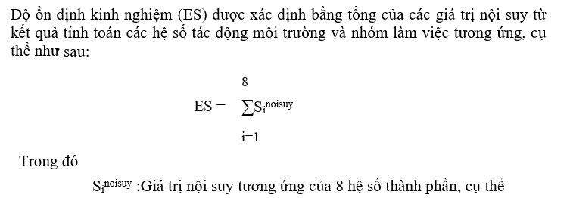

 |  |  |  |  |  |  | Kết quả | Giá trị nội suy
 |  |  |  |  |  |  | ≤ 0 | 0
 |  |  |  |  |  |  | >0 | 0,05
 |  |  |  |  |  |  | >1 | 0,1
 |  |  |  |  |  |  | >2 | 0,6
 |  |  |  |  |  |  | >3 | 1

 |  |  |  |  |  |  | Thời gian lao động (P) được xác định trên cơ sở nội suy độ ổn định kinh nghiệm (đơn vị tính: giờ), cụ thể như sau:
 |  |  |  |  |  |  | ES | Giá trị nội suy (P)
 |  |  |  |  |  |  | < 1 | 48
 |  |  |  |  |  |  | ≥ 1 | 32
 |  |  |  |  |  |  | ≥ 3 | 20

